Lapa1
Objekta nosaukums: „Ielu apgaismojuma remonts PII "Bitīte", teritorijā, Lojā"
Objekta adrese: ``Bitīte``, Loja, Sējas pag., Saulkrastu nov., LV-2142

Uzņēmēja nosaukums, reģ. nr. un adrese

 | Finanšu piedāvājums
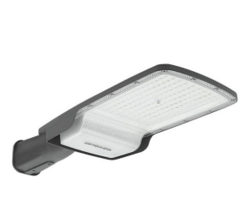
Nr.p.k. | Darba nosaukums | Mērvienība | Daudzums | Vienības cena, EUR bez PVN | Summa
 | Materiālu specifikācija - apgaismojums
1 | Kabelis ar alumīnija (Al) dzīslām 4x16 mm2 | m | 105 |  | 0.00
2 | Kabelis ar vara (Cu) dzīslām 3x1.5 mm2 | m | 56 |  | 0.00
3 | Kabeļa brīdinājuma lenta, platums 120mm | m | 105 |  | 0.00
4 | Aizsargcaurule d 75mm (450N, 3.klase) | m | 105 |  | 0.00
5 | Dīvdālīga aizsargcaurule sakaru un ST kabeliem d 110m (750N. 3 klase) | m | 2 |  | 0.00
6 | Automātslēdzis 1C4A, 230V, 6kA | gab. | 7 |  | 0.00
7 | Automātslēdža stiprināšanas kronšteins - sliede | gab. | 7 |  | 0.00 | Attēls 1.1
8 | Ielas gaismeklis (Vizuālais izskatās tā kā attēlā 1.1 vai analogs. Gaismekļa krāsa pelēka. Jauda ≤ 60w, gaismas plūsma ne mazāka kā 8000lm, gaismas krāsu temperatūra 4000K, gaismekļa korpusa regulēšanas leņķis no 0 līdz +/- 15 grādiem ) | gab. | 7 |  | 0.00
9 | Parka tipa gaismeklis (vizuālais izskatās tā kā attēlā 1.2 vai analogs. Gaismekļa krāsa pelēka)Jauda ≤ 70w, gaismas plūsma ne mazāka kā 8500lm, gaismas krāsu temperatūra 4000K) | gab. | 1 |  | 0.00
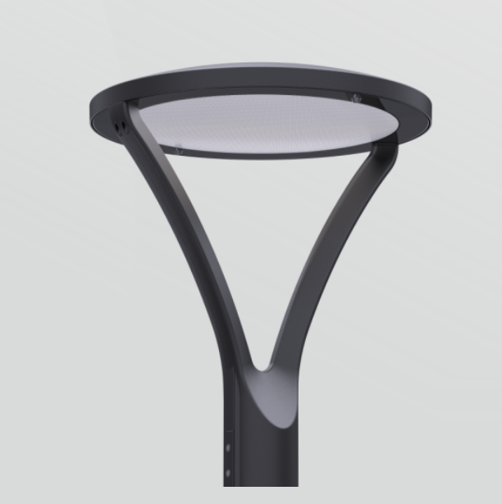
10 | Vadības bloks gaismeklī | kompl. | 7 |  | 0.00
11 | Cinkots metāla balsts (6,5m) | gab. | 7 |  | 0.00
12 | Betona staba pamats 6,5m balstam 295kg P-1.3 ar gumijas blīvi | gab. | 7 |  | 0.00
13 | Cinkota T-veida konsole 5.0°,1,5m | gab. | 6 |  | 0.00
14 | Nozarošanas spaiļu komplekts 4x(Cu/Al 1.5-25/10-35mm²), kabeļu komutācijai balstā | gab. | 7 |  | 0.00
15 | Kabeļa gala apdare četrudzīslu plastmasas kabelim 25mm2 | kompl. | 14 |  | 0.00
16 | PEHD caurules d=70 līdz 110 mm caurdurei | m | 60 |  | 0.00
17 | Palīgmateriāli | kompl. | 1 |  | 0.00
 | Darbu daudzumu kopsavilkums - apgaismojums
18 | Esošo metāla balstu ar konsoli, demotāža un utilizācija | gab. | 6 |  | 0.00
19 | Esošo LED gaismekļu demontāža atkārtotai izmantošanai | gab. | 5 |  | 0.00
20 | Tranšejas rakšana un aizbēršana viena līdz divu kabeļu (caurules) gūldīšanai 1m dziļumā | m | 105 |  | 0.00
21 | Tranšeja - bedre kabeļa vai citu apakšzemes komunikāciju apsekošanai (šurfēšana) | gab. | 4 |  | 0.00 | Attēls 1.2
22 | Aizsargcaurule d 75mm (750N, 3.klase) ieguldīšana gatavā tranšejā | m | 105 |  | 0.00
23 | Kabeļa brīdinājuma lentas ieklāšana | m | 105 |  | 0.00
24 | Betona bruģakmens un betona plākšņu atjaunošana (ieskaitot atjaunošanas materiālus, bruģi, plāksnes un apmales); (Blietēšana pa kārtām ar soli 15cm, virskārtu (20cm) atjaunot ar minerālmateriāla maisījumu, to noblietējot) | m2 | 5 |  | 0.00
25 | Teritorijas labiekārtošana (ieskaitot atjaunošanas materiālus) | m2 | 150 |  | 0.00
26 | ZS kabeļa līdz 35 mm2 ievēršana caurulē | m | 165 |  | 0.00
27 | ZS kabeļa līdz 35 mm2 ievēršana, apgaismojuma balstā | gab. | 42 |  | 0.00
28 | ZS plastmasas izolācijas kabeļa līdz 35 mm2 gala apdare | gab. | 14 |  | 0.00
29 | Bedres rakšana un aizbēršana apgaismojuma stabam | gab. | 7 |  | 0.00
30 | Apgaismošanas staba pamata montāža | kompl. | 7 |  | 0.00
31 | Apgaismošanas staba montāža | kompl. | 7 |  | 0.00
32 | LED gaismekļa montāža | kompl. | 13 |  | 0.00
33 | Vadības iekārtas montāža gaismeklī | kompl. | 8 |  | 0.00
34 | Kabeļa montāža stabā | m | 56 |  | 0.00
35 | Komutācijas automātu montāža (stabā) | gab. | 7 |  | 0.00
36 | Transporta un gājēju kustības organizēšana | objekts | 1 |  | 0.00
37 | PEHD caurules d=70 līdz 110 mm horizontāla urbšana-caurvilkšana | m | 60 |  | 0.00
38 | Transporta izdevumi | objekts | 1 |  | 0.00
39 | EPL līnijas nospraušana | objekts | 1 |  | 0.00
40 | EPL digitālā uzmērīšana | objekts | 1 |  | 0.00
 |  |  |  | Kopā* | 0.00
 |  |  |  | PVN (21%) | 0.00
 |  |  |  | Kopā ar PVN | 0.00

 | Piezīmes: |  | *vērtējamā cena
 | 1. Norādītie kabeļu un tranšeju garumi ir aptuveni, tie jāprecizē pie trases nospraušanas/izpilduzmērīšanas. Daļā no esošas trases kabeli ir iespējams guldīt ar beztranšeju metodi, ja uzņēmējs uzskata, ka lielāko trases daļu ir iespējams guldīt ar beztranšeju metodi, tad, ja tas būs ekonomiski pamatoti, pie darbu veikšanas jāprecizē kabeļa guldīšanas garums atklātā tranšejā, kā arī apjoms, kas ieguldīts ar beztranšeju metodi. Pirms dabru veikšanas plānotie apjomi jāsakaņo ar Pasūtītāju
 | 2. Uzņēmējam pirms piedāvājuma iesniegšanas, jāpseko objekts dabā.
 | 3. Ja kvalitatīvai darbu izpildei ir nepieciešami papildus materiāli vai kādi citi darbi, tad uzņēmējam šīs izmaksas jāiekļauj esošajās vienības cenās. Atsevišķa samaksa par papildus darbiem vai materiāliem nav paredzēta.

Uzņēmuma pārstāvis:
 | amats, vārds uzvārds |  | paraksts

